Listi-Bakarí
Raðaðu listanum í stafrófsröð eftir bakaríum.
Settu A1 til D15 í blokk og gefðu heiti eftir efstu línu.
Notaðu við útreikninga á síðunni 1-Drop-Down.
Bakarí | Kökur | Súkkulaðisnúðar | Muffins
Vörumarkaðurinn | 1 | 0 | 2
Snúðabúðin | 6 | 8 | 28
Siljubakarí | 3 | 2 | 14
Furðulega bakaríið | 12 | 8 | 1
Bakarí Konditori | 7 | 0 | 0
Bakarí Brjáns | 22 | 5 | 22
Hagabakarí | 4 | 3 | 5
Hagkaup | 15 | 25 | 30
Björnsbakarí | 25 | 8 | 25
Sveinsbakarí | 10 | 3 | 3
Kökulist | 15 | 11 | 4
Bakarameistarinn | 15 | 10 | 12
Bæjarbakarí | 9 | 11 | 31
Kornið | 18 | 28 | 33

1-Drop-Down
A2 til A15
Búðu til DropDown lista yfir bakaríin (List – Bakarí) Input Message: Title = Bakarí Input message: Veldu afslátt úr listanum
Veldu nokkur bakarí úr listanum.
Lookup B2 C2 D2
Finndu fjöldann af kökum, súkkulaðisnúðum og muffins.
Afritaðu formúlurnar niður.
Bakarí | Kökur | Súkkulaðisnúðar | Muffins

Sýnishorn

1
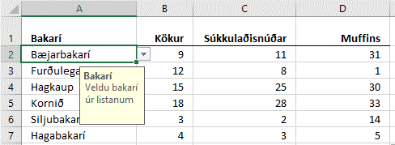

Listi-Fæðutegundir
Raðaðu listanum í stafrófsröð eftir Fæðutegundum
Setu A1 til F9 í blokk og gefðu heiti eftir efstu línu.
Notaðu við útreikninga á síðunni 2-Drop-Down.
Fæðutegundir | Kaloríur | Prótein | Kolvetni | Sykur | Fita
Cheerios | 367 kcal | 11.0 g | 75.0 g | 4.0 g | 6.0 g
Beikon og egg samloka | 185 kcal | 8.0 g | 17.0 g | 0.0 g | 9.0 g
Ananas | 50 kcal | 0.5 g | 13.0 g | 10.0 g | 0.1 g
Vatn | 0 kcal | 0.0 g | 0.0 g | 0.0 g | 0.0 g
Léttmjólk | 45 kcal | 3.4 g | 4.5 g | 0.0 g | 1.5 g
Kók | 42 kcal | 0.0 g | 10.6 g | 10.6 g | 0.0 g
Villiköttur | 509 kcal | 6.0 g | 60.0 g | 53.0 g | 27.0 g
Twix | 502 kcal | 4.9 g | 64.9 g | 48.2 g | 24.9 g

2-Drop-Down
A2 til A9 Búðu til DropDown lista yfir Fæðutegundirnar Input Message: Title = Fæðutegundir Input message: Veldu fæðutegund úr listanum
Veldu nokkrar fæðutegundir úr listanum.
Lookup B2 C2 D2 E2 F2
Finndu fjölda kaloría, próteins, kolvetna sykurs og fitu.
Afritaðu formúlurnar niður.
Settu talnaútlit eins og sýnt er (kcal og g)
Fæðutegund | Kaloríur | Prótein | Kolvetni | Sykur | Fita

Sýnishorn

GoalSeek
Sumproduct
Settu eina formúlu í hólfið D1 sem margfaldar sölugengið og upphæðina saman. Hvað þurfa evrurnar að vera margar (D5) ef heildarupphæðin (D11) er 40.000 kr.
 | Sparibaukur
 | Mynt | Sölugengi | Upphæð
 | CHF | 104.93 ISK | 50
 | DKK | 16.50 ISK | 100
 | EUR | 122.87 ISK | 40
 | GBP | 139.30 ISK | 50
 | JPY | 0.94 ISK | 30
 | NOK | 12.96 ISK | 20
 | SEK | 12.20 ISK | 30
Sýnishorn
 | USD | 100.06 ISK | 150
Samtals í íslenskum krónum

3
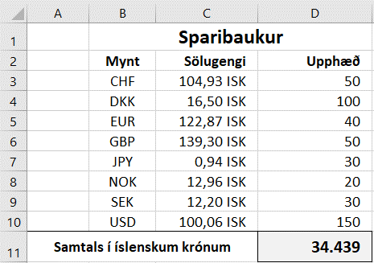
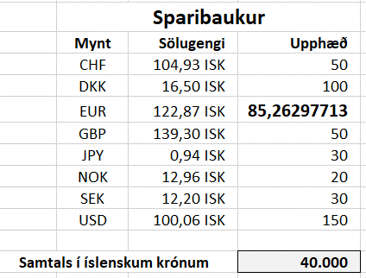

Dæmi
1 | Vara sem kostar 8.000 kr. er lækkuð um 2.000 kr. Hvað eru það mörg prósent? | 8,000 ISK | 2,000 ISK

2 | Kostnaður við skemmtanahald er 2.500.000 kr. Fjöldi gesta er 500. Finnið verð á aðgöngumiða. Goal Seek Hvað þurfa gestirnir að vera margir ef verðið á aðgöngumiðanum er 6.250 kr.? | 2,500,000 ISK | 500

3 | Verð á vöru með 60% álagningu er 70.000 kr. Hvað kostar hún án álagningar? | 70,000 ISK | 60%

4 | Innkaupsverð á sófa er 150.000 kr. Hvað kostar hann út úr búð með 70% álagningu? | 150,000 ISK | 70%
Sýnishorn

4
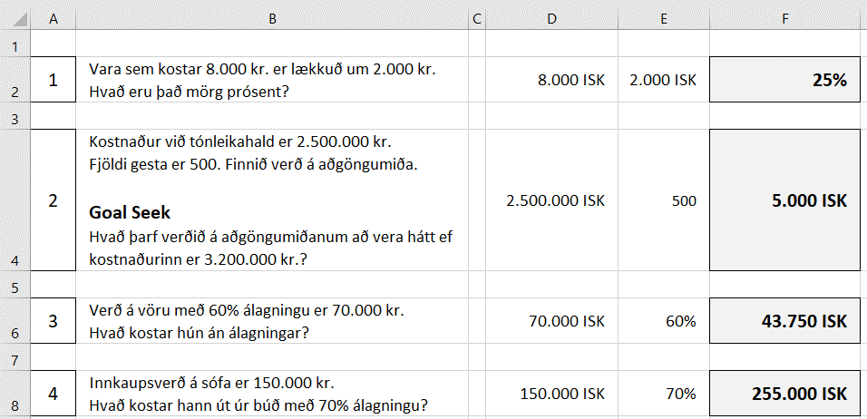

PrintTitles
Viðskiptavinir í janúar 2018
Nafn | Kyn | Deild | Pnr.
Abel Pálsson | Kk | ABC | 801
Print Titles – Rows to repeat at top
Stiltu skjalið þannig að fyrirsagnir í línu 1 og 2 sjáist á framhaldssíðum.
Skoðaðu í prentskoðun.
Eyðdu síðan þessum fyrirmælum.
Sýnishorn
Addý Steinunnardóttir | Kvk | ABC | 220
Amal Pálsdóttir | Kvk | KLD | 108
Anja Þórudóttir | Kvk | KLD | 801
Ann Elínardóttir | Kvk | ABC | 815
Annabella Jónsdóttir | Kvk | ABC | 200
Anný Karlsdóttir | Kvk | KLD | 201
Armenía Kristinsdóttir | Kvk | ABC | 320
Arnbjörg Helgadóttir | Kvk | KLD | 270
Arnmundur Karlsson | Kk | ABC | 108
Álfur Margrétarson | Kk | ABC | 270
Árlaug Steinunnardóttir | Kvk | KLD | 200
Ásbjörg Einarsdóttir | Kvk | KLD | 801
Ásborg Jónudóttir | Kvk | ABC | 105
Ásfríður Halldórudóttir | Kvk | ABC | 210
Ástbjörn Kristjánsson | Kk | ABC | 270
Ástgerður Pálsdóttir | Kvk | KLD | 270
Ástríkur Jóhannsson | Kk | ABC | 320
Ásvör Ragnheiðardóttir | Kvk | ABC | 320
Ásþór Bjarnason | Kk | ABC | 101
Benía Ingibjargardóttir | Kvk | KLD | 200
Berglind Helgudóttir | Kvk | KLD | 113
Berta Kristjánsdóttir | Kvk | KLD | 311
Bessí Jónudóttir | Kvk | KLD | 815
Bína Ingibjargardóttir | Kvk | KLD | 109
Bjarnlaug Huldudóttir | Kvk | KLD | 311
Bjarnrún Bjarnadóttir | Kvk | ABC | 113
Bjarnveig Steinunnardóttir | Kvk | KLD | 110
Blómey Stefánsdóttir | Kvk | ABC | 220
Bóel Björnsdóttir | Kvk | ABC | 311
Braghildur Huldudóttir | Kvk | KLD | 311
Breki Gíslason | Kk | ABC | 801
Dagmey Ólafardóttir | Kvk | ABC | 108
Dalrós Maríudóttir | Kvk | ABC | 107
Dalvin Guðjónsson | Kk | ABC | 815
Didda Gunnarsdóttir | Kvk | KLD | 200
Dimmblá Huldudóttir | Kvk | KLD | 801
Día Björnsdóttir | Kvk | ABC | 311
Díana Margrétardóttir | Kvk | ABC | 111
Dýrley Ástudóttir | Kvk | ABC | 225
Dýrunn Þórudóttir | Kvk | KLD | 320
Dæja Guðnýjardóttir | Kvk | KLD | 107
Ebba Ólafardóttir | Kvk | KLD | 801
Edith Jóhönnudóttir | Kvk | KLD | 116
Efemía Guðsjónsdóttir | Kvk | KLD | 107
Einfríður Liljudóttir | Kvk | KLD | 105
Eldey Halldórudóttir | Kvk | KLD | 210
Elena Jónsdóttir | Kvk | KLD | 320
Elína Steinunnardóttir | Kvk | KLD | 104
Elma Guðrúnardóttir | Kvk | ABC | 105
Emil Sólveigarson | Kk | ABC | 110
Erlen Halldórudóttir | Kvk | KLD | 801
Erlín Halldórsdóttir | Kvk | ABC | 101
Erna Þórunnardóttir | Kvk | KLD | 220
Erpur Gíslason | Kk | ABC | 320
Eva Ólafardóttir | Kvk | ABC | 101
Fáfnir Steinunnarson | Kk | ABC | 112
Folda Gunnarsdóttir | Kvk | ABC | 110
Friðmann Sigurðarson | Kk | ABC | 109
Fróðný Þórunnardóttir | Kvk | ABC | 210
Gabríela Ragnarsdóttir | Kvk | ABC | 210
Gissur Sveinsson | Kk | ABC | 320
Glódís Jóhannsdóttir | Kvk | ABC | 311
Glúmur Magnússon | Kk | ABC | 221
Gríma Pálsdóttir | Kvk | KLD | 108
Grímey Guðbjargardóttir | Kvk | KLD | 210
Grímnir Bjarnason | Kk | ABC | 270
Guðbjörg Guðbjargardóttir | Kvk | ABC | 108
Gunnfríður Sólveigardóttir | Kvk | ABC | 801
Gurrý Sigurðardóttir | Kvk | ABC | 801
Gutti Erluson | Kk | ABC | 201
Haddur Jónuson | Kk | ABC | 112
Hallfríður Sveinsdóttir | Kvk | KLD | 220
Hallur Maríuson | Kk | ABC | 110
Hálfdan Ástuson | Kk | ABC | 107
Heiður Erludóttir | Kvk | ABC | 170
Helena Jónsdóttir | Kvk | ABC | 311
Hendrikka Jóhönnudóttir | Kvk | KLD | 200
Hergils Ragnarsson | Kk | ABC | 109
Hilaríus Jóhannsson | Kk | ABC | 201
Hilda Sólveigardóttir | Kvk | KLD | 110
Hildigerður Erludóttir | Kvk | KLD | 270
Hildur Þórudóttir | Kvk | KLD | 320
Hjálmfríður Gunnarsdóttir | Kvk | KLD | 201
Hólmfastur Liljuson | Kk | ABC | 311
Hrafndís Kristínardóttir | Kvk | KLD | 107
Hrafnheiður Þórudóttir | Kvk | KLD | 108
Hraundís Guðmundsdóttir | Kvk | KLD | 109
Hreimur Þórunnarson | Kk | ABC | 220
Hrímnir Elínarson | Kk | ABC | 116
Högna Ástudóttir | Kvk | KLD | 201
India Helgudóttir | Kvk | KLD | 203
Ingheiður Helgudóttir | Kvk | KLD | 221
Ingigerður Guðbjargardóttir | Kvk | ABC | 300
Ingvi Guðmundsson | Kk | ABC | 116
Irena Guðbjargardóttir | Kvk | ABC | 270
Irmý Erludóttir | Kvk | KLD | 200
Írena Helgudóttir | Kvk | KLD | 801
Ísgerður Guðsjónsdóttir | Kvk | ABC | 203
Jafet Þórunnarson | Kk | ABC | 210
Játgeir Halldórsson | Kk | ABC | 105
Jóna Karlsdóttir | Kvk | ABC | 220
Jónída Elínardóttir | Kvk | KLD | 810
Jóvin Kristjánsson | Kk | ABC | 220
Júníana Pétursdóttir | Kvk | KLD | 801
Jörfi Einarsson | Kk | ABC | 110
Kaprasíus Hulduson | Kk | ABC | 801
Karin Halldórsdóttir | Kvk | KLD | 320
Karkur Jónsson | Kk | ABC | 109
Kata Ingibjargardóttir | Kvk | KLD | 203
Katinka Þorsteinsdóttir | Kvk | KLD | 170
Kirsten Þórudóttir | Kvk | ABC | 110
Klementína Sólveigardóttir | Kvk | KLD | 101
Kolbjörg Karlsdóttir | Kvk | KLD | 270
Kormlöð Huldudóttir | Kvk | ABC | 109
Kristey Ástudóttir | Kvk | KLD | 112
Kristfríður Ragnheiðardóttir | Kvk | ABC | 270
Kristíana Þorsteinsdóttir | Kvk | ABC | 200
Kristvaldur Stefánsson | Kk | ABC | 111
Laila Ragnheiðardóttir | Kvk | KLD | 310
Leví Bjarnason | Kk | ABC | 200
Lýtingur Hulduson | Kk | ABC | 801
Magdalena Einarsdóttir | Kvk | ABC | 111
Magndís Ingibjargardóttir | Kvk | ABC | 116
Malen Ragnarsdóttir | Kvk | ABC | 111
Margrét Þorsteinsdóttir | Kvk | KLD | 105
Maríana Guðmundsdóttir | Kvk | KLD | 311
Mekkin Guðrúnardóttir | Kvk | KLD | 301
Mikaela Sólveigardóttir | Kvk | KLD | 200
Mona Sigrúnardóttir | Kvk | KLD | 801
Monika Erludóttir | Kvk | ABC | 270
Natalie Steinunnardóttir | Kvk | KLD | 225
Nikolas Sigrúnarson | Kk | ABC | 170
Nína Helgudóttir | Kvk | KLD | 801
Ormhildur Þórunnardóttir | Kvk | KLD | 311
Pamela Gunnarsdóttir | Kvk | KLD | 221
Pálín Halldórudóttir | Kvk | KLD | 801
Perla Sólveigardóttir | Kvk | KLD | 801
Petrína Ragnheiðardóttir | Kvk | ABC | 104
Pétur Pétursson | Kk | ABC | 270
Ragnbjörg Þórunnardóttir | Kvk | KLD | 210
Randíður Þórudóttir | Kvk | ABC | 203
Ráðvarður Ólafsson | Kk | ABC | 109
Reinar Krinstinsson | Kk | ABC | 311
Rikka Sigrúnardóttir | Kvk | ABC | 200
Rósmary Kristínardóttir | Kvk | ABC | 220
Rósný Þórudóttir | Kvk | ABC | 801
Rögnvaldur Stefánsson | Kk | ABC | 221
Sandra Sveinsdóttir | Kvk | KLD | 112
Senía Sveinsdóttir | Kvk | ABC | 108
Sesselía Guðnýjardóttir | Kvk | KLD | 801
Sesselja Sigrúnardóttir | Kvk | KLD | 311
Sigdóra Ástudóttir | Kvk | KLD | 112
Sigfinnur Helguson | Kk | ABC | 300
Sigurást Guðsjónsdóttir | Kvk | ABC | 270
Sigurhildur Elínardóttir | Kvk | ABC | 210
Sigurnanna Þórunnardóttir | Kvk | KLD | 116
Sigurþóra Árnadóttir | Kvk | KLD | 270
Silva Kristjánsdóttir | Kvk | ABC | 300
Silvana Margrétardóttir | Kvk | KLD | 107
Sívar Maríuson | Kk | ABC | 225
Skíði Guðjónsson | Kk | ABC | 270
Skúlína Steinunnardóttir | Kvk | ABC | 801
Skæringur Sveinsson | Kk | ABC | 104
Snædís Guðmundsdóttir | Kvk | ABC | 101
Sólberg Erluson | Kk | ABC | 311
Sólkatla Helgudóttir | Kvk | KLD | 200
Sólný Kristjánsdóttir | Kvk | KLD | 105
Steingerður Kristínardóttir | Kvk | ABC | 210
Sunneva Margrétardóttir | Kvk | ABC | 300
Svanbjört Karlsdóttir | Kvk | ABC | 320
Svanborg Þórudóttir | Kvk | KLD | 221
Sveinbjörg Jóhannsdóttir | Kvk | ABC | 311
Sveinborg Ástudóttir | Kvk | KLD | 110
Sæmann Einarsson | Kk | ABC | 311
Tara Sigrúnardóttir | Kvk | KLD | 311
Tea Árnadóttir | Kvk | KLD | 107
Tera Halldórudóttir | Kvk | KLD | 108
Tíbrá Einarsdóttir | Kvk | ABC | 311
Torfey Ingibjargardóttir | Kvk | KLD | 200
Tóta Liljudóttir | Kvk | ABC | 301
Urður Ragnheiðardóttir | Kvk | KLD | 112
Úlfheiður Ólafardóttir | Kvk | KLD | 320
Vagna Jóhannsdóttir | Kvk | KLD | 801
Valgerður Guðrúnardóttir | Kvk | KLD | 109
Venus Pálsdóttir | Kvk | KLD | 220
Veróníka Ragnarsdóttir | Kvk | ABC | 270
Victor Óskarsson | Kk | ABC | 270
Viðar Pétursson | Kk | ABC | 110
Viggó Gunnarsson | Kk | ABC | 320
Víðar Hulduson | Kk | ABC | 301
Völundur Kristínarson | Kk | ABC | 210
Þjóðhildur Bjarnadóttir | Kvk | ABC | 310
Þorbergur Jóhönnuson | Kk | ABC | 801
Þorbrandur Elínarson | Kk | ABC | 200
Þorgnýr Ragnheiðarson | Kk | ABC | 210
Þór Steinunnarson | Kk | ABC | 109
Þórgunna Margrétardóttir | Kvk | KLD | 108
Æsa Erludóttir | Kvk | KLD | 311
Ölrún Önnudóttir | Kvk | KLD | 320
Örbrún Guðbjargardóttir | Kvk | KLD | 104

5
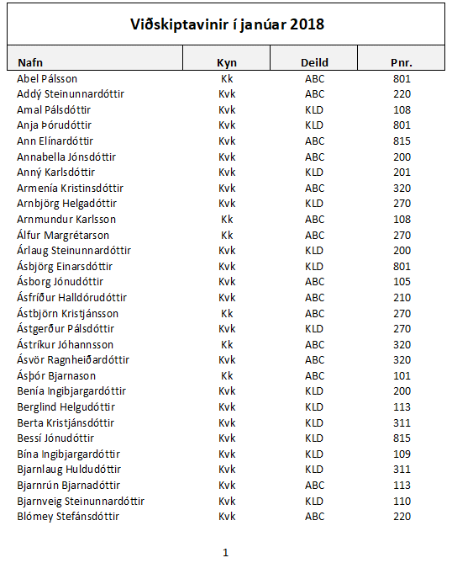
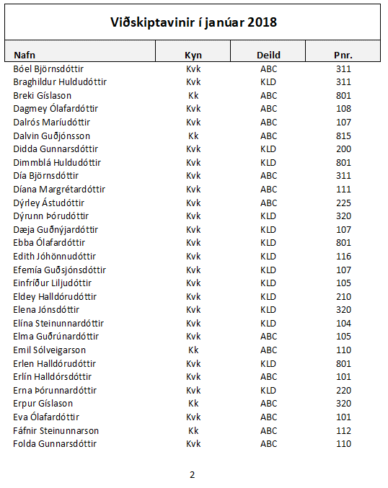

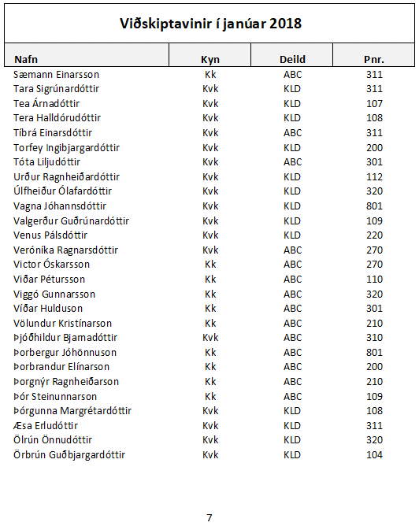
Verkefnið er á 7 síðum.
Hér sjást síða 1, 2 og 7

Filter
Filter
Flokkaðu allar konur í deild KLD sem eru með póstnúmer milli 300 og 400
Sýnishorn
Konur – KLD – Pnr. 300–400
Nafn | Kyn | Deild | Póstnúmer
Abel Pálsson | Kk | ABC | 801
Addý Steinunnardóttir | Kvk | ABC | 220
Amal Pálsdóttir | Kvk | KLD | 108
Anja Þórudóttir | Kvk | KLD | 801
Ann Elínardóttir | Kvk | ABC | 815
Annabella Jónsdóttir | Kvk | ABC | 200
Anný Karlsdóttir | Kvk | KLD | 201
Armenía Kristinsdóttir | Kvk | ABC | 320
Arnbjörg Helgadóttir | Kvk | KLD | 270
Arnmundur Karlsson | Kk | ABC | 108
Álfur Margrétarson | Kk | ABC | 270
Árlaug Steinunnardóttir | Kvk | KLD | 200
Ásbjörg Einarsdóttir | Kvk | KLD | 801
Ásborg Jónudóttir | Kvk | ABC | 105
Ásfríður Halldórudóttir | Kvk | ABC | 210
Ástbjörn Kristjánsson | Kk | ABC | 270
Ástgerður Pálsdóttir | Kvk | KLD | 270
Ástríkur Jóhannsson | Kk | ABC | 320
Ásvör Ragnheiðardóttir | Kvk | ABC | 320
Ásþór Bjarnason | Kk | ABC | 101
Benía Ingibjargardóttir | Kvk | KLD | 200
Berglind Helgudóttir | Kvk | KLD | 113
Berta Kristjánsdóttir | Kvk | KLD | 311
Bessí Jónudóttir | Kvk | KLD | 815
Bína Ingibjargardóttir | Kvk | KLD | 109
Bjarnlaug Huldudóttir | Kvk | KLD | 311
Bjarnrún Bjarnadóttir | Kvk | ABC | 113
Bjarnveig Steinunnardóttir | Kvk | KLD | 110
Blómey Stefánsdóttir | Kvk | ABC | 220
Bóel Björnsdóttir | Kvk | ABC | 311
Braghildur Huldudóttir | Kvk | KLD | 311
Breki Gíslason | Kk | ABC | 801
Dagmey Ólafardóttir | Kvk | ABC | 108
Dalrós Maríudóttir | Kvk | ABC | 107
Dalvin Guðjónsson | Kk | ABC | 815
Didda Gunnarsdóttir | Kvk | KLD | 200
Dimmblá Huldudóttir | Kvk | KLD | 801
Día Björnsdóttir | Kvk | ABC | 311
Díana Margrétardóttir | Kvk | ABC | 111
Dýrley Ástudóttir | Kvk | ABC | 225
Dýrunn Þórudóttir | Kvk | KLD | 320
Dæja Guðnýjardóttir | Kvk | KLD | 107
Ebba Ólafardóttir | Kvk | KLD | 801
Edith Jóhönnudóttir | Kvk | KLD | 116
Efemía Guðsjónsdóttir | Kvk | KLD | 107
Einfríður Liljudóttir | Kvk | KLD | 105
Eldey Halldórudóttir | Kvk | KLD | 210
Elena Jónsdóttir | Kvk | KLD | 320
Elína Steinunnardóttir | Kvk | KLD | 104
Elma Guðrúnardóttir | Kvk | ABC | 105
Emil Sólveigarson | Kk | ABC | 110
Erlen Halldórudóttir | Kvk | KLD | 801
Erlín Halldórsdóttir | Kvk | ABC | 101
Erna Þórunnardóttir | Kvk | KLD | 220
Erpur Gíslason | Kk | ABC | 320
Eva Ólafardóttir | Kvk | ABC | 101
Fáfnir Steinunnarson | Kk | ABC | 112
Folda Gunnarsdóttir | Kvk | ABC | 110
Friðmann Sigurðarson | Kk | ABC | 109
Fróðný Þórunnardóttir | Kvk | ABC | 210
Gabríela Ragnarsdóttir | Kvk | ABC | 210
Gissur Sveinsson | Kk | ABC | 320
Glódís Jóhannsdóttir | Kvk | ABC | 311
Glúmur Magnússon | Kk | ABC | 221
Gríma Pálsdóttir | Kvk | KLD | 108
Grímey Guðbjargardóttir | Kvk | KLD | 210
Grímnir Bjarnason | Kk | ABC | 270
Guðbjörg Guðbjargardóttir | Kvk | ABC | 108
Gunnfríður Sólveigardóttir | Kvk | ABC | 801
Gurrý Sigurðardóttir | Kvk | ABC | 801
Gutti Erluson | Kk | ABC | 201
Haddur Jónuson | Kk | ABC | 112
Hallfríður Sveinsdóttir | Kvk | KLD | 220
Hallur Maríuson | Kk | ABC | 110
Hálfdan Ástuson | Kk | ABC | 107
Heiður Erludóttir | Kvk | ABC | 170
Helena Jónsdóttir | Kvk | ABC | 311
Hendrikka Jóhönnudóttir | Kvk | KLD | 200
Hergils Ragnarsson | Kk | ABC | 109
Hilaríus Jóhannsson | Kk | ABC | 201
Hilda Sólveigardóttir | Kvk | KLD | 110
Hildigerður Erludóttir | Kvk | KLD | 270
Hildur Þórudóttir | Kvk | KLD | 320
Hjálmfríður Gunnarsdóttir | Kvk | KLD | 201
Hólmfastur Liljuson | Kk | ABC | 311
Hrafndís Kristínardóttir | Kvk | KLD | 107
Hrafnheiður Þórudóttir | Kvk | KLD | 108
Hraundís Guðmundsdóttir | Kvk | KLD | 109
Hreimur Þórunnarson | Kk | ABC | 220
Hrímnir Elínarson | Kk | ABC | 116
Högna Ástudóttir | Kvk | KLD | 201
India Helgudóttir | Kvk | KLD | 203
Ingheiður Helgudóttir | Kvk | KLD | 221
Ingigerður Guðbjargardóttir | Kvk | ABC | 300
Ingvi Guðmundsson | Kk | ABC | 116
Irena Guðbjargardóttir | Kvk | ABC | 270
Irmý Erludóttir | Kvk | KLD | 200
Írena Helgudóttir | Kvk | KLD | 801
Ísgerður Guðsjónsdóttir | Kvk | ABC | 203
Jafet Þórunnarson | Kk | ABC | 210
Játgeir Halldórsson | Kk | ABC | 105
Jóna Karlsdóttir | Kvk | ABC | 220
Jónída Elínardóttir | Kvk | KLD | 810
Jóvin Kristjánsson | Kk | ABC | 220
Júníana Pétursdóttir | Kvk | KLD | 801
Jörfi Einarsson | Kk | ABC | 110
Kaprasíus Hulduson | Kk | ABC | 801
Karin Halldórsdóttir | Kvk | KLD | 320
Karkur Jónsson | Kk | ABC | 109
Kata Ingibjargardóttir | Kvk | KLD | 203
Katinka Þorsteinsdóttir | Kvk | KLD | 170
Kirsten Þórudóttir | Kvk | ABC | 110
Klementína Sólveigardóttir | Kvk | KLD | 101
Kolbjörg Karlsdóttir | Kvk | KLD | 270
Kormlöð Huldudóttir | Kvk | ABC | 109
Kristey Ástudóttir | Kvk | KLD | 112
Kristfríður Ragnheiðardóttir | Kvk | ABC | 270
Kristíana Þorsteinsdóttir | Kvk | ABC | 200
Kristvaldur Stefánsson | Kk | ABC | 111
Laila Ragnheiðardóttir | Kvk | KLD | 310
Leví Bjarnason | Kk | ABC | 200
Lýtingur Hulduson | Kk | ABC | 801
Magdalena Einarsdóttir | Kvk | ABC | 111
Magndís Ingibjargardóttir | Kvk | ABC | 116
Malen Ragnarsdóttir | Kvk | ABC | 111
Margrét Þorsteinsdóttir | Kvk | KLD | 105
Maríana Guðmundsdóttir | Kvk | KLD | 311
Mekkin Guðrúnardóttir | Kvk | KLD | 301
Mikaela Sólveigardóttir | Kvk | KLD | 200
Mona Sigrúnardóttir | Kvk | KLD | 801
Monika Erludóttir | Kvk | ABC | 270
Natalie Steinunnardóttir | Kvk | KLD | 225
Nikolas Sigrúnarson | Kk | ABC | 170
Nína Helgudóttir | Kvk | KLD | 801
Ormhildur Þórunnardóttir | Kvk | KLD | 311
Pamela Gunnarsdóttir | Kvk | KLD | 221
Pálín Halldórudóttir | Kvk | KLD | 801
Perla Sólveigardóttir | Kvk | KLD | 801
Petrína Ragnheiðardóttir | Kvk | ABC | 104
Pétur Pétursson | Kk | ABC | 270
Ragnbjörg Þórunnardóttir | Kvk | KLD | 210
Randíður Þórudóttir | Kvk | ABC | 203
Ráðvarður Ólafsson | Kk | ABC | 109
Reinar Krinstinsson | Kk | ABC | 311
Rikka Sigrúnardóttir | Kvk | ABC | 200
Rósmary Kristínardóttir | Kvk | ABC | 220
Rósný Þórudóttir | Kvk | ABC | 801
Rögnvaldur Stefánsson | Kk | ABC | 221
Sandra Sveinsdóttir | Kvk | KLD | 112
Senía Sveinsdóttir | Kvk | ABC | 108
Sesselía Guðnýjardóttir | Kvk | KLD | 801
Sesselja Sigrúnardóttir | Kvk | KLD | 311
Sigdóra Ástudóttir | Kvk | KLD | 112
Sigfinnur Helguson | Kk | ABC | 300
Sigurást Guðsjónsdóttir | Kvk | ABC | 270
Sigurhildur Elínardóttir | Kvk | ABC | 210
Sigurnanna Þórunnardóttir | Kvk | KLD | 116
Sigurþóra Árnadóttir | Kvk | KLD | 270
Silva Kristjánsdóttir | Kvk | ABC | 300
Silvana Margrétardóttir | Kvk | KLD | 107
Sívar Maríuson | Kk | ABC | 225
Skíði Guðjónsson | Kk | ABC | 270
Skúlína Steinunnardóttir | Kvk | ABC | 801
Skæringur Sveinsson | Kk | ABC | 104
Snædís Guðmundsdóttir | Kvk | ABC | 101
Sólberg Erluson | Kk | ABC | 311
Sólkatla Helgudóttir | Kvk | KLD | 200
Sólný Kristjánsdóttir | Kvk | KLD | 105
Steingerður Kristínardóttir | Kvk | ABC | 210
Sunneva Margrétardóttir | Kvk | ABC | 300
Svanbjört Karlsdóttir | Kvk | ABC | 320
Svanborg Þórudóttir | Kvk | KLD | 221
Sveinbjörg Jóhannsdóttir | Kvk | ABC | 311
Sveinborg Ástudóttir | Kvk | KLD | 110
Sæmann Einarsson | Kk | ABC | 311
Tara Sigrúnardóttir | Kvk | KLD | 311
Tea Árnadóttir | Kvk | KLD | 107
Tera Halldórudóttir | Kvk | KLD | 108
Tíbrá Einarsdóttir | Kvk | ABC | 311
Torfey Ingibjargardóttir | Kvk | KLD | 200
Tóta Liljudóttir | Kvk | ABC | 301
Urður Ragnheiðardóttir | Kvk | KLD | 112
Úlfheiður Ólafardóttir | Kvk | KLD | 320
Vagna Jóhannsdóttir | Kvk | KLD | 801
Valgerður Guðrúnardóttir | Kvk | KLD | 109
Venus Pálsdóttir | Kvk | KLD | 220
Veróníka Ragnarsdóttir | Kvk | ABC | 270
Victor Óskarsson | Kk | ABC | 270
Viðar Pétursson | Kk | ABC | 110
Viggó Gunnarsson | Kk | ABC | 320
Víðar Hulduson | Kk | ABC | 301
Völundur Kristínarson | Kk | ABC | 210
Þjóðhildur Bjarnadóttir | Kvk | ABC | 310
Þorbergur Jóhönnuson | Kk | ABC | 801
Þorbrandur Elínarson | Kk | ABC | 200
Þorgnýr Ragnheiðarson | Kk | ABC | 210
Þór Steinunnarson | Kk | ABC | 109
Þórgunna Margrétardóttir | Kvk | KLD | 108
Æsa Erludóttir | Kvk | KLD | 311
Ölrún Önnudóttir | Kvk | KLD | 320
Örbrún Guðbjargardóttir | Kvk | KLD | 104

6
